Sheet1
adFactory 修正プログラムについて
 |  | 2021/05/13
 |  | (株)アドテック富士
修正プログラムについて説明します。
本修正プログラムは、サーバーPC上で実行してください。

内容
 | 本プログラムにより、adminユーザーのパスワードを初期パスワードに戻します。

適用手順
 | 1) サーバーPCのデスクトップにupdate_tableをフォルダごとコピーします。
 | 2) update_table.exe を右クリックして、「管理者として実行」を選択します。
 | 3) 何かキーを押下して、画面を閉じます。
 | 4) その後、以下の画面が表示される場合があります。
 | その場合は、「このプログラムは正しくインストールされました」を選択ください。

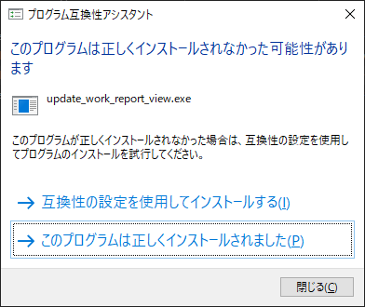

 | 6) サーバーPCを再起動します。

以上

